部屋割予定表
 | 部 屋 割 予 定 表 |  |  |  |  |  |  |  |  |  |  |  |  |  |  | 埼玉県立長瀞げんきプラザ

団 体 名 |  |  |  |  |  |  |  |  |  |  | 利用責任者 |  |  |  |  |  |  |  | 宿泊施設名
 |  |  |  |  |  |  |  |  |  |  |  |  |  |  |  |  |  |  | （該当に○印）

利用期間 |  |  | 令和 |  |  | 年 |  | 月 |  | 日 | （ |  | ） | から |  |  |  |  | 宿泊室
 |  |  | 令和 |  |  | 年 |  | 月 |  | 日 | （ |  | ） | まで |  |  |  |  | テント

部屋点検時刻 |  |  |  |  |  | 月 |  | 日 |  | 時 |  | 分 |  | シーツ使用組数 |  |  |  |  |  |  | 組

本 館 宿 泊 室
２階（和室） |  |  |  | ２階（洋室） |  |  |  |  |  | ３階（洋室）
２０１号⑧ | ２０２号⑧ | ２０３号⑧ | ２０４号⑧ | ２０５号④ | ２０６号④ | ２０７号④ | ２０８号④ | ２０９号④ | ２１０号② | ３０１号④ | ３０２号④ | ３０３号④ | ３０４号④ | ３０５号④ | ３０６号④ | ３０７号④ | ３０８号④ | ３０９号④ | ３１０号④ | ３１１号④ | ３１２号② | 合計
男 | 男 | 男 | 男 | 男 | 男 | 男 | 男 | 男 | 男 | 男 | 男 | 男 | 男 | 男 | 男 | 男 | 男 | 男 | 男 | 男 | 男
女 | 女 | 女 | 女 | 女 | 女 | 女 | 女 | 女 | 女 | 女 | 女 | 女 | 女 | 女 | 女 | 女 | 女 | 女 | 女 | 女 | 女

人 | 人 | 人 | 人 | 人 | 人 | 人 | 人 | 人 | 人 | 人 | 人 | 人 | 人 | 人 | 人 | 人 | 人 | 人 | 人 | 人 | 人 | 人

※大人のみ＝◯、子どものみ＝□、混合＝△をつけてください。 ※「男・女」は利用する方のみ記入下さい。
テ ン ト 泊
テント点検時刻 |  |  |  |  |  | 月 |  | 日 |  | 時 |  | 分 |  | 寝袋使用数 |  |  |  |  |  |  | 個
 | Ａ | Ｂ | Ｃ | Ｄ | Ｅ | Ｆ | Ｇ | H | I | J | 計 | 備考
人数

 |  | （留意点）
 |  | １ 宿泊室にて水分補給を除く飲食はできません。
 |  | ２ 宿泊室は、点検表を参考に、利用前の状態に整理、整頓してください。
 |  | ３ 忘れ物のないよう念入りにお確かめください。
 |  | ４ 1階に医務室がございます。必要な場合は事務室に連絡の上、ご活用ください。
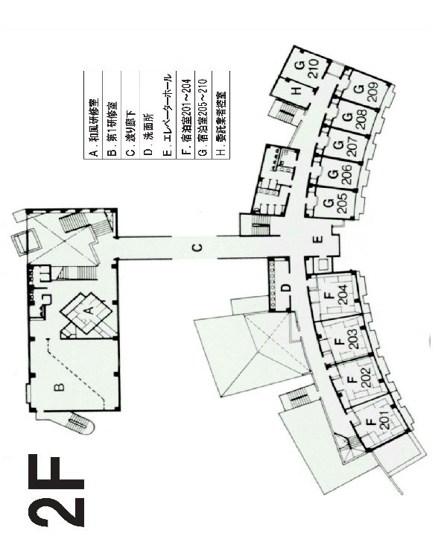
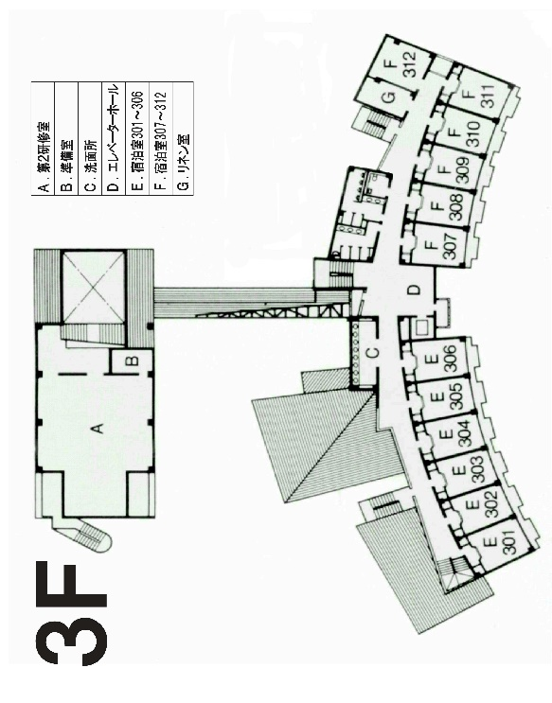

※一人につき、シーツ：２枚/枕カバー：1枚
※表示された数だけ、各団体ごとに持って行ってください。
足りない場合や余分がある場合は事務室までお問い合わせください。
最終日の朝、青い返却袋にシーツを戻してください。

